상품제안서
플렉스 항균도마 3P SET | 상품코드: S12836

 |  |  |  |  |  |  | 02-713-8555 | www.synergygift.co.kr
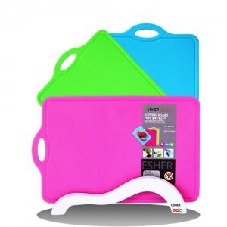 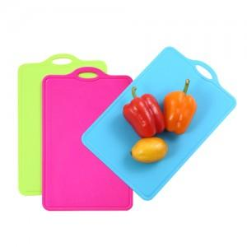

【상세/제작정보】

【인쇄/포장옵션】 | 실크 / 별도문의

【공급단가】 | 수량 | 50~ | 100~ | 500~ | 1,000~ | 3,000~
*VAT별도 | 단가 | 21,600원 | 20,800원 | 20,000원 | 19,200원 | 18,720원

【상품 URL】 | https://www.synergygift.co.kr:443/src/goods_detail.php?gdno=9818

